상품제안서
[보만] 원터치 알람 달걀 6구 계란찜기·에그스티머 | 상품코드: F19885

 |  |  |  |  |  |  | 02-412-0044 | www.easy1.co.kr
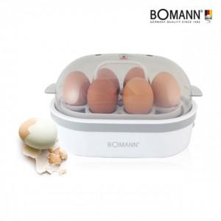

【상세/제작정보】

【인쇄/포장옵션】 | 스티커 / 별도문의

【공급단가】 | 수량 | 30~ | 50~ | 100~ | 300~ | 500~
*VAT별도 | 단가 | 19,500원 | 19,200원 | 18,750원 | 18,000원 | 17,250원

【상품 URL】 | http://www.easy1.co.kr/src/goods_detail.php?gdno=19885

